PROBLEMA
$$H_{0}:μ_{1}−μ_{2}=0. \\ H_{1}:μ_{1}−μ_{2}≠0.$$
DESARROLLO: Vamos a plantear la hipótesis nula y la hipótesis alternativa. Esta prueba se conoce como la prueba para la diferencia de medias y nos solicita la información de la varianza de los datos.

CAJA 1 | CAJA 2
43.97 | 37.89 | VARIANZA CAJA 1: | 4.283643038
39.08 | 42.07 | VARIANZA CAJA 2: | 4.5859692247
43.76 | 38.93
41.61 | 39.37
40.03 | 37.58
41.53 | 43.61
40.38 | 39.58
39.08 | 42.71
38.71 | 38.04
39.38 | 38.77
39.43 | 39.64
43.28 | 37.05
43.66 | 41.05
40.29 | 37.87
37.59 | 38.58
38.72 | 40.81
41.53 | 37.69
39.03 | 37.35
37.78 | 43.65 | REGIÓN DE NO RECHAZO HIPÓTESIS NULA
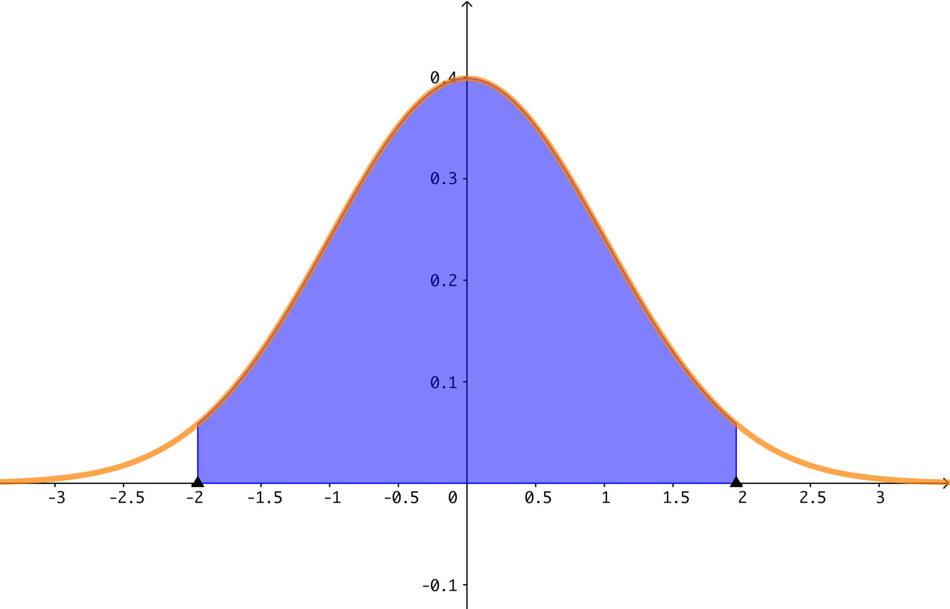
41.4 | 42.31
40.02 | 40.79
41.42 | 42.98
37.14 | 43.14
42.28 | 37.47
38.3 | 40.78
39.72 | 39.61
38.86 | 41.56
40.54 | 37.36
42.35 | 41.87
44.02 | 37.55
43.62 | 42.77
37.54 | 43.5
40.87 | 42.05
43.95 | 43.39
42.43 | 40.33
37.01 | 39.15
38.42 | 44.07
37.49 | 37.76
37.73 | 41.16
40.75 | 38.82
43.59 | 36.82
38.4 | 37.73
43.79 | 42.14
39.47 | 38.73
40.19 | 41.41
38.62 | 37.35
42.77 | 44.13
37.56 | 42.29
36.76 | 42.02
38.62 | 40.36
38.41 | 43.05
38.89 | 37.62
43.83 | 37.02
39.51 | 40.01
40.71 | 37.76
37.16 | 37.72
39.66 | 43.06
44.08 | 38.97
40.81 | 40.03
43.69 | 39.53
39.99 | 39.18
41.42 | 38.76
41.19 | 38.62
42.68 | 41.61
38.18 | 40.94
38.64 | 38.67
42.41 | 39.4
39.94 | 39.95
40.51 | 43.31
40.62 | 36.73
39.55 | 40.95
40.63 | 38.39
39.92 | 42.66
41.82 | 41.04
37.87 | 39.83
39.86 | 39.34
39.52 | 41.91
42.58 | 41.51
37.85 | 41.13
39.2 | 44.11

